关系图
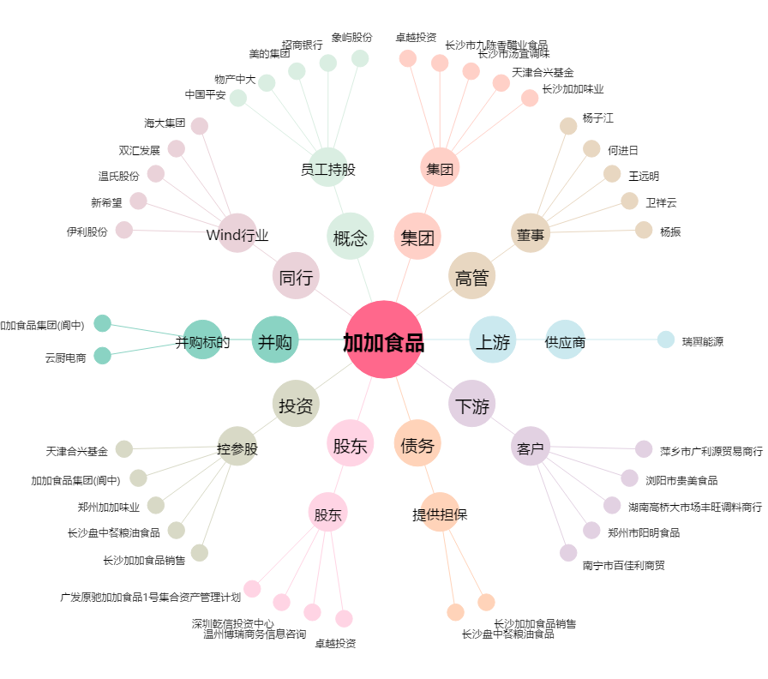
加加食品[002650.SZ] - 关系概览图

